Portada
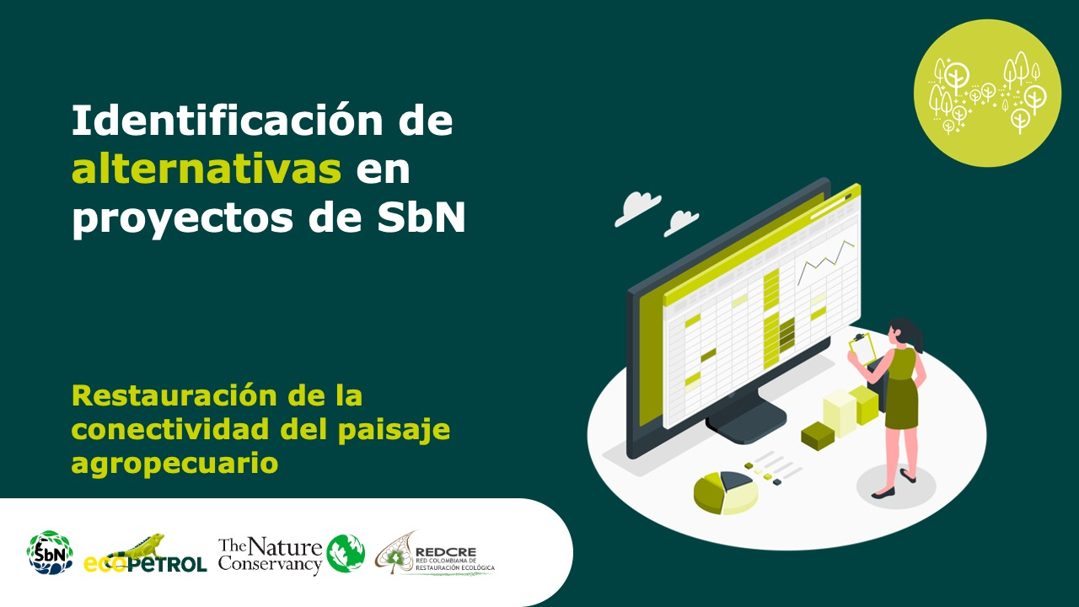

Sistemas agroforestales adaptados al clima

Forma correcta: Restauración de la conectividad del paisaje agropecuari

Versión 1 | REDCRE, 2022
Versión 2 | Eejemplo adaptado por: Corporación Biocomercio Sostenible, Skaphe, 2025

Aprovechamiento PF

Alternativa: Aprovechamiento sostenible de productos forestales maderables |  | Fotografías
Definición: | Aprovechamiento sostenible: Es el uso de los recursos maderables y no maderables del bosque que se efectúa manteniendo el rendimiento normal del bosque mediante la aplicación de técnicas silvícolas que permiten la renovación y persistencia del recurso [1] Productos forestales maderables:Es la madera que se obtiene del aprovechamiento de especies leñosas, así como los productos y derivados que se obtengan de la transformación de ésta, (Decreto 1532 de 2019). [2]
Objetivo: | Aprovechar los recursos forestales de los territorios, en coherencia con la normatividad, sin deteriorar la capacidad regenerativa del bosque, mediante prácticas responsables y sostenibles.
Posibles coberturas: | Coberturas boscosas
Aislamientos perimetrales
Productos forestales maderables
Fuente: Visión Amazonía [3]
¿Cuándo aplicar? | Cuando se pretende realizar extracción de madera en bosques naturales, asegurando la regeneración y conservación de funciones ecológicas; además de cumplir con requisitos técnicos, sociales y legales establecidos por la nomatividad.
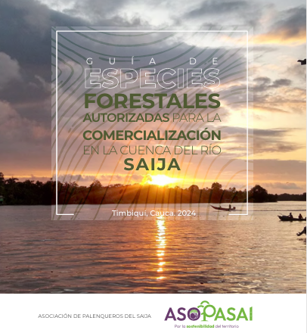
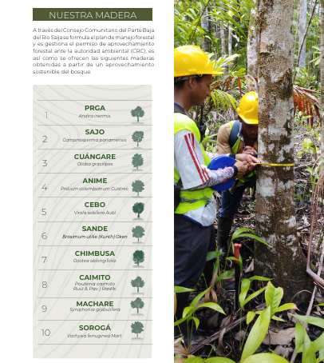
Orientaciones para su aplicación | Elaboración del Plan de Manejo Forestal, inventarios forestales, definicion de las unidades de manejo forestal (UMF) Soliciticitud de permiso de aprovechamiento ante la autoridad ambiental competente. Implementación del plan de aprovechamiento forestal y del plan silvicultural Definir el sistemas y tecnología de aprovechamiento y de transporte menor Realizar acciones de monitoreo y seguimiento Análisis de la unidad mínima rentable Comercialización de productos: madera en pie, primer grado de transformación o productos especificos Gestión de beneficios como créditos de carbono, certificaciones
Portafolio de maderas
Fuente: Asopasai, 2024 [4]
Referencias: | [1] Ministerio de Ambiente y Desarrollo Sostenible. (2022). Glosario Ambiental: Glosario de términos ambientales. Recuperado de https://www.minambiente.gov.co/wp-content/uploads/2024/08/Glosario-Ambiental..pdf [2]ONF Andina, & GGGI. (2022). Guía técnica para el manejo forestal sostenible: Desarrollo de herramientas técnicas de economía forestal a nivel nacional y subnacional. Ministerio de Ambiente y Desarrollo Sostenible; Ministerio de Agricultura y Desarrollo Rural; Embajada de Noruega. [3]Visión Amazonía. (2023, 31 de marzo). Fotografía del panel sobre nuevas oportunidades para los productos maderables del bosque [Fotografía]. Nuevas oportunidades para los productos maderables del bosque. Visión Amazonía. https://visionamazonia.minambiente.gov.co/news/nuevas-oportunidades-para-los-productos-maderables-del-bosque/ [4]Asociación de palenqueros de Saija, 2024. Guía de especies forestales autorizadas para la comercializacvión en la cuenca del río Saija. Timbiqui, Cauca.

Aprovechamiento PFNM
Alternativa: Aprovechamiento sostenible de productos forestales no maderables |  | Fotografías
Definición: | Aprovechamiento sostenible: Es el uso de los recursos maderables y no maderables del bosque que se efectúa manteniendo el rendimiento normal del bosque mediante la aplicación de técnicas silvícolas que permiten la renovación y persistencia del recurso [1] Productos forestales no maderables:Bienes de origen biológico distintos de la madera y la fauna, que se obtienen de las variadas formas de vida de la flora silvestre, incluidos los hongos, y que hacen parte de los ecosistemas naturales, (Decreto 690 de 2021). Por ejemplo: resinas, gomas, exudados, látex, semillas, hojas, fibras. . [2]
Objetivo: | Fomentar el aprovechamiento y la comercialización de productos forestales no maderables, promoviendo el uso sostenible de los recursos del bosque distintos de la madera y contribuyendo al mejoramiento de los medios de vida de las poblaciones locales
Posibles coberturas: | Cobertura boscosas
Aislamientos perimetrales
¿Cuándo aplicar? | Cuando hay un uso actual o potencial de otros productos del boque diferentes a la madera y el aprovechamiento se puede realizar, asegurando la regeneración y conservación de funciones ecológicas; además de cumplir con requisitos técnicos, sociales y legales establecidos por la nomatividad. | 
Productos a partir de aceite de Copaiba
Fuente: Vitacopabia[3]
Orientaciones para su aplicación | Solicitud del permiso de aprovechamiento y estructuración del plan de manejo forestal. Consulta ante la autoridad ambiental competente sobre la existencia de protocolos de manejo para las especies seleccionadas, en su defecto realizar los estudios técnicos o cumplir el protocolo establecido. Identificación, selección y evaluación de oferta de productos forestales no maderables Datos del aprovechamiento de la parte de interes (frutos, semillas, etc), deterinación de volumen Realizar acciones de recolección, manejo poscosecha, tranformación para la comercialización de los productos Monitoreo y seguimeinto
Referencias: | [1] Ministerio de Ambiente y Desarrollo Sostenible. (2022). Glosario Ambiental: Glosario de términos ambientales. Recuperado de https://www.minambiente.gov.co/wp-content/uploads/2024/08/Glosario-Ambiental..pdf [2]ONF Andina, & GGGI. (2022). Guía técnica para el manejo forestal sostenible: Desarrollo de herramientas técnicas de economía forestal a nivel nacional y subnacional. Ministerio de Ambiente y Desarrollo Sostenible; Ministerio de Agricultura y Desarrollo Rural; Embajada de Noruega. [3]Vitacopaiba, 2025. Productos de bioeconomía a patir de la copaiba.

Restauración
Restauración |  | Fotografías
Definición: | Conjunto de acciones encaminadas a recuperar y restablecer la estructura, composición, diversidad y dinámica de un ecosistema degradado o transformado, con el fin de que recupere su funcionalidad y capacidad de proveer bienes y servicios ecosistémicos [1].
Objetivo: | Implementar acciones integrales para la recuperación de la estructura, función y composición de los ecosistemas forestales degradados, en coherencia con los planes de manejo, la ordenación forestal y los objetivos de conservación y producción sostenible.[2]
Posibles coberturas: | Cobertura boscosas
¿Cuándo aplicar? | Se aplica en el marco de un MFS cuando: El plan de manejo forestal identifica áreas degradadas que afectan la sostenibilidad del aprovechamiento; Se busca cumplir obligaciones legales derivadas de licencias, permisos o compensaciones ambientales (Ley 99 de 1993, art. 31); El ecosistema presenta pérdida significativa de cobertura forestal, erosión, disminución de biodiversidad o servicios ecosistémicos; Se desarrollan proyectos de compensación por pérdida de biodiversidad o emisiones de carbono.[3] | 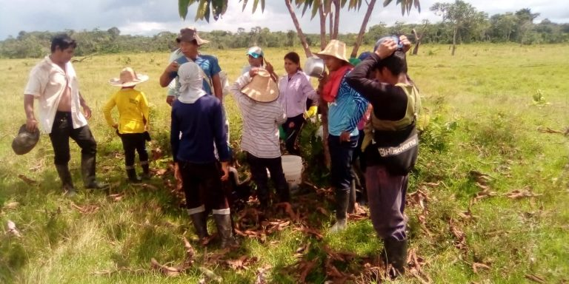
Restauración
Fuente: Visión Amazonía [4]
Orientaciones para su aplicación | Realizar diagnóstico Definir áreas prioritarias para restauración, preferiblemente apoyados en sistemas de información geográfica Definir objetivos de restauración Determinar tipo de restauración y alinearla con el plan de manejo forestal Seleccionar las especies a utilizar los arreglos espaciales y silvícolas (densidad, mezcla, sucesión). Realizar las acciones de implementación de la restauración: aislamientos, siembras, mantenimiento, seguimiento, entre otros. Monitoreo y seguimiento Capacitación y asistencia técnica
Referencias: | [1] Ministerio de Ambiente y Desarrollo Sostenible. (2022). Glosario ambiental: Glosario de términos ambientales [PDF]. https://www.minambiente.gov.co [2] Ministerio de Ambiente y Desarrollo Sostenible. (2015). Lineamientos para la restauración ecológica en Colombia. Bogotá: MADS. https://www.minambiente.gov.co. [3]Decreto 1076 de 2015; Ley 1930 de 2018; Conpes 4021 de 2020 [4] Visión Amazonía. (2021, 5 de mayo). Fotografía del proyecto de bosques de alimentos y restauración en comunidades indígenas amazónicas [Fotografía]. Bosques de alimentos, restauración y seguridad alimentaria para las comunidades indígenas de la Amazonía. Visión Amazonía. https://visionamazonia.minambiente.gov.co/news/bosques-de-alimentos-restauracion-y-seguridad-alimentaria-para-las-comunidades-indigenas-de-la-amazonia/

Enriquecimiento
Alternativa: Enriquecimiento forestal |  | Fotografías
Definición: | Es una técnica para la promoción de la regeneración de los bosques, por medio del establecimiento de especies de interés ecológico, sociocultural o comercial, obtenidas a través de procesos de propagación de semillas en viveros o recolectadas en bancos planturales previamente identificados [1]. | 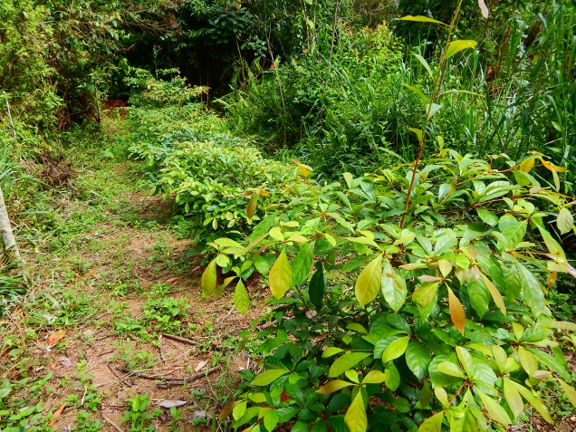 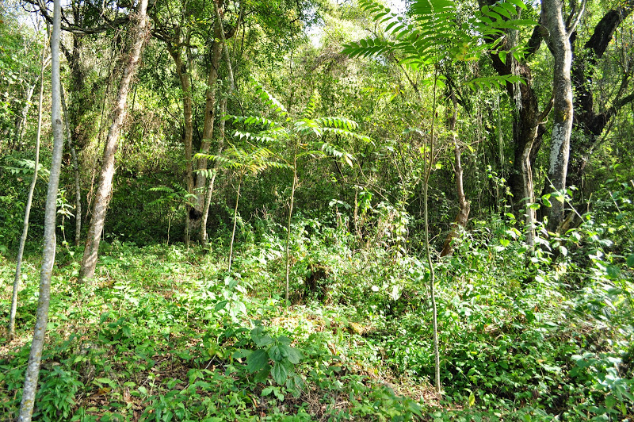
Objetivo: | Mejorar la estructura y composición de bosques intervenidos dominados por especies pioneras o secundarias, garantizando su funcionalidad y el suministro de bienes y servicios ecosistémicos
Posibles coberturas: | Bosques secundarios, rastrojos, matorrales o barbechos
¿Cuándo aplicar esta tecnica? | Cuando se quiere mejorar la estructura
Orientaciones para su aplicación | Para el diseño e implementación de la alternativa, tenga en cuenta: (a) Seleccione especies integrando criterios socioecológicos, la disponibilidad de plántulas para la reforestación y las características del bosque a enriquecer. (b) Propague el material vegetal necesario, en viveros transitorios o permanentes. (c) Antes de plantar los individuos, selecciones los sitios y realice una limpieza del suelo y la vegetación existente para evitar competencia con otras especies, garantizando la disponibilidad de luz suficiente para el crecimiento de las plántulas, (d) Plante, fertilice y haga mantenimiento permanente. [1]. Si el interés es un enriquecimiento con fines comerciales, se deben realizar labores silviculturales para garantizar el desarrollo y calidad de la madera que se busca obtener [2].
 | Selección de especies: Considere intereses, conocimientos y necesidades de las comunidades en la selección de las especies a incorporar. Tenga en cuenta que sean especies nativas, con alta disponibilidad de semillas o plántulas en la región. Conozca su historia de vida, umbrales ecológicos y limitantes para su desarrollo [2]. | Imágenes de un proceso de enriquecimiento de bosques secundarios en el departamento del Guaviare (Fuente: Garzón-Yepes NV, 2014)
Referencia: | [1]. Günter, S., Weber, M., Stimm, B. & Masandl, R. (Edts.) (2011). Silviculture in the tropics. Springer +Bussiness Media, New York. 559 p. [2]. Armién L, Szejner M, Emanuelli P, Mila, F, Duarte E & Vergara L. (2015). Enriquecimiento forestal con especies nativas en áreas con matorrales de la cuenca hidrográfica del Canal de Panamá. Panamá: REDD/CCAD-GIZ.

Tomado de: REDCRE, 2022. Identificación de alternativas en proyectos de SbN. Restauración de ecosistemas forestales

Viveros
Viveros |  | Fotografías
Definición: | Instalación en la cual se produce, mantiene y endurece material vegetal, principalmente plántulas, con fines de restauración, reforestación, producción comercial, investigación o conservación de especies nativas.
Objetivo: | Garantizar el suministro de material vegetal de calidad, genética y fitosanitariamente adecuado, para programas de restauración ecológica, enriquecimiento forestal, reforestación productiva y sistemas agroforestales, contribuyendo a la sostenibilidad de los ecosistemas y medios de vida locales. [2] | 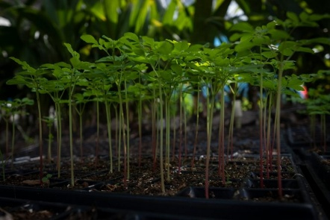
Posibles coberturas:
¿Cuándo aplicar? | Requiere asegurar la disponibilidad de material vegetal que tenga buen estado fitosanitario, altura óptima para siembra y con la suficiente diverisdad de especies nativas para los procesos de resturación, conservación y enriquecimiento.
Vivero forestal
Fuente: Visión Amazonía [3]
Orientaciones para su aplicación | Definir y adecuar el sitio para el vivero Capacitar al viverista y el personal encargado en diferentes métodos de propagación y manejo Consecusión de semillas, material de propagación e insumos para el funcionamiento. Realizar acciones de manejo de riego, sombra, tratamientos pregerminativo,germinación, transplante y mentenimiento. Llevar registros, evaluar tasas de supervivencia Realizar matenimiento del material vegetal
Referencias: | [1]Ministerio de Ambiente y Desarrollo Sostenible. (2022). Glosario ambiental. MADS [2] Ministerio de Ambiente y Desarrollo Sostenible. (2018). Lineamientos para la producción y manejo de material vegetal forestal. MADS. [3]Visión Amazonía. (2022, 16 de junio). Fotografía del vivero forestal para restaurar la Amazonía [Fotografía]. Un nuevo vivero forestal para restaurar la Amazonía. Visión Amazonía. https://visionamazonia.minambiente.gov.co/news/un-nuevo-vivero-forestal-para-restaurar-la-amazonia-3/

Agroecología
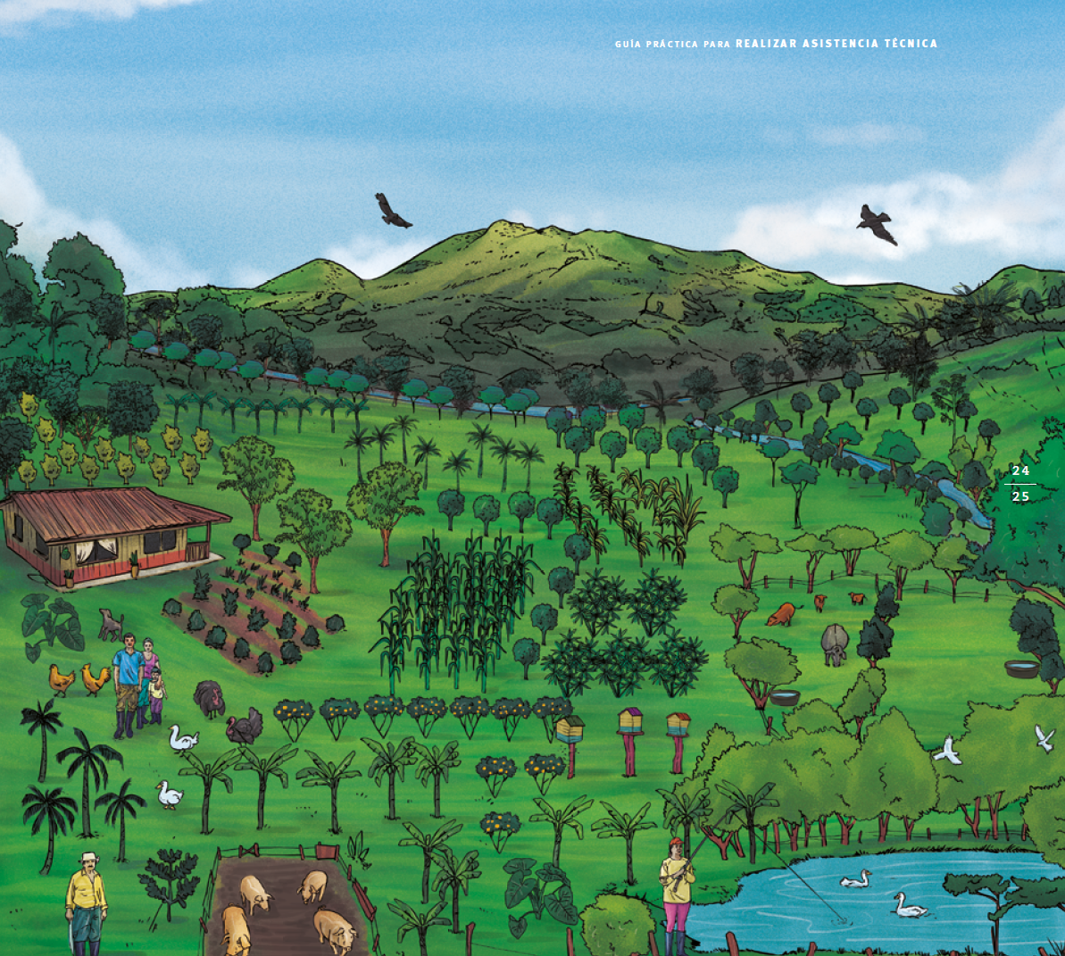
Prácticas agroecológicas |  | Fotografías
Definición: | Los sistemas productivos agroecológicos son aquellas fincas campesinas o territorios colectivos donde se aprovechan los recursos disponibles para realizar actividades agropecuarias y agroforestales donde se tienen en cuenta criterios de sostenibilidad: Diversidad y variedad de semillas y de cultivos, variedad de especies de animales domésticos, diversidad de árboles, especies con otros propósitos, transformación y procesamiento de productos de la finca, actividades de protección de las fuentes de agua, bosques y el manejo responsable de las basuras.[1]
Objetivo: | Consolidar sistemas productivos integrales o fincas agroecológicas, con visión de conservación para mejorar la calidad de vida y el entorno ambiental y sociocultural.
Posibles coberturas: | Mixtas. Fincas que incorporan zonas de conservación y áreas para producción agropecuaria
Ilustración finca con sistemas de producción agroecológico.
Fuente: TNC, 2020.
¿Cuándo aplicar? | Los principios de un sistema de producción agroecológico son: Ecológicos: como la conservación del bosque, los suelos, el agua y los animales silvestres. Económicos: como aumentar la productividad, los ingresos, el autoconsumo y disminuir los gastos y la dependencia de productos externos. Socioculturales: como incorporar prácticas y saberes ancestrales y tradicionales en el manejo técnico de las fincas. Políticos: como la participación de todos los integrantes de la familia y de la comunidad en la toma de decisiones, en la solución de problemas, el respeto de la identidad y la autonomía. [1]
Orientaciones para su aplicación | "Son varias las estrategias y métodos para hacer una buena asistencia técnica en sistemas productivos agroecológicos, algunas de las más comunes son:"[1] Visita familia a familia Talleres teórico-prácticos Jornadas de trabajo comunitario Evaluaciones comunitarias Parcelas experimentales De campesino a campesino Visitas o giras de intercambio Investigación acción participativa Apoyo a comités o grupos de referencia Establecimiento de fincas demostrativas o modelos
Referencias: | [1]Amazon Conservation Team, The Nature Conservancy. Guía práctica para realizar asistencia técnica a sistemas productivos agroecológicos familiares y comunitarios 2020. Colombia

